ContaAppPorBenef
Beneficiário | Contagem de Aplicação de Inteligência Artificial (IA) ou Ciência de Dados (CdD)
ONGs | 1
Conselhos de educação e UNCME | 1
Empresas | 2
Supervisor | 2
Pais ou responsáveis por alunos | 4
Academia | 4
Coordenador pedagógico | 5
Comunidade Escolar | 7
Diretor de escola | 7
TCU | 8
Alunos | 12
Secretário estadual/distrital de educação e CONSED | 14
Secretário municipal de educação e UNDIME | 14
Professor | 15
MEC, FNDE, Inep e Capes | 21
Sociedade | 21
Total Geral | 138

del, salvo se usar guiPlanilha2
'Número de Aplicações' por 'Beneficiário'
Beneficiário | Média de Número de Aplicações
Professor | 15
Secretário e UNDIME | 12
Alunos | 9
Diretor de Escola | 7
Coordenador Pedagógico | 5
Pais/Responsáveis | 3
Supervisor | 2
Total Geral | 7.5714285714

Análise1
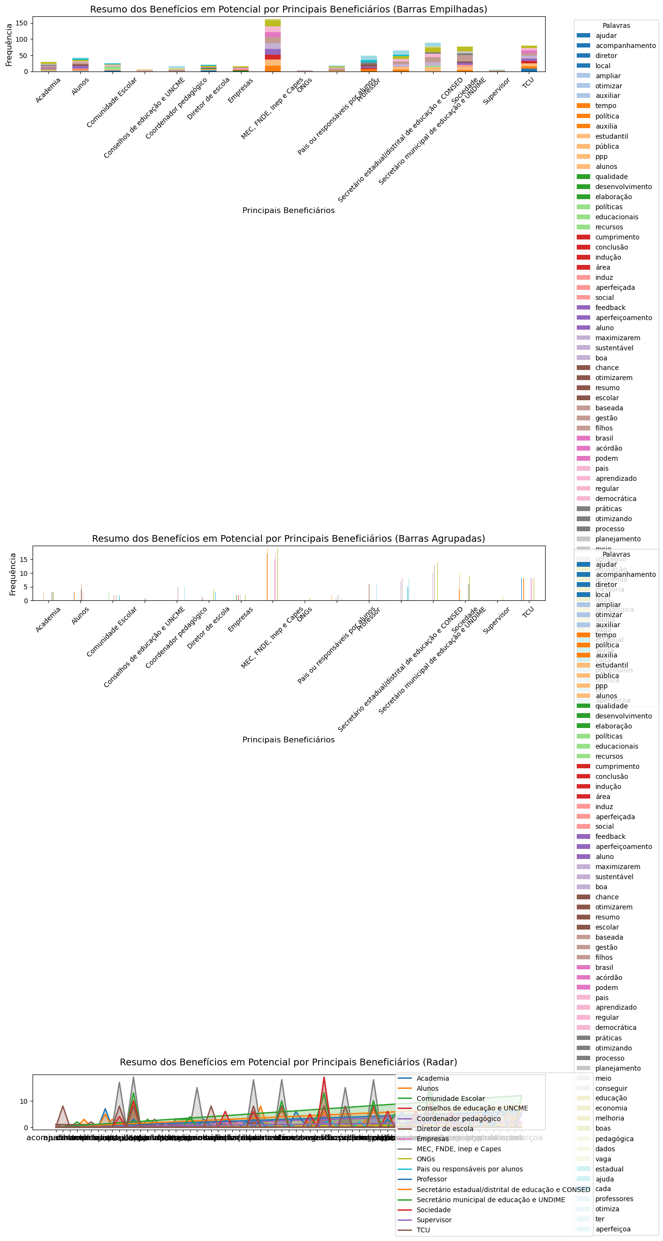
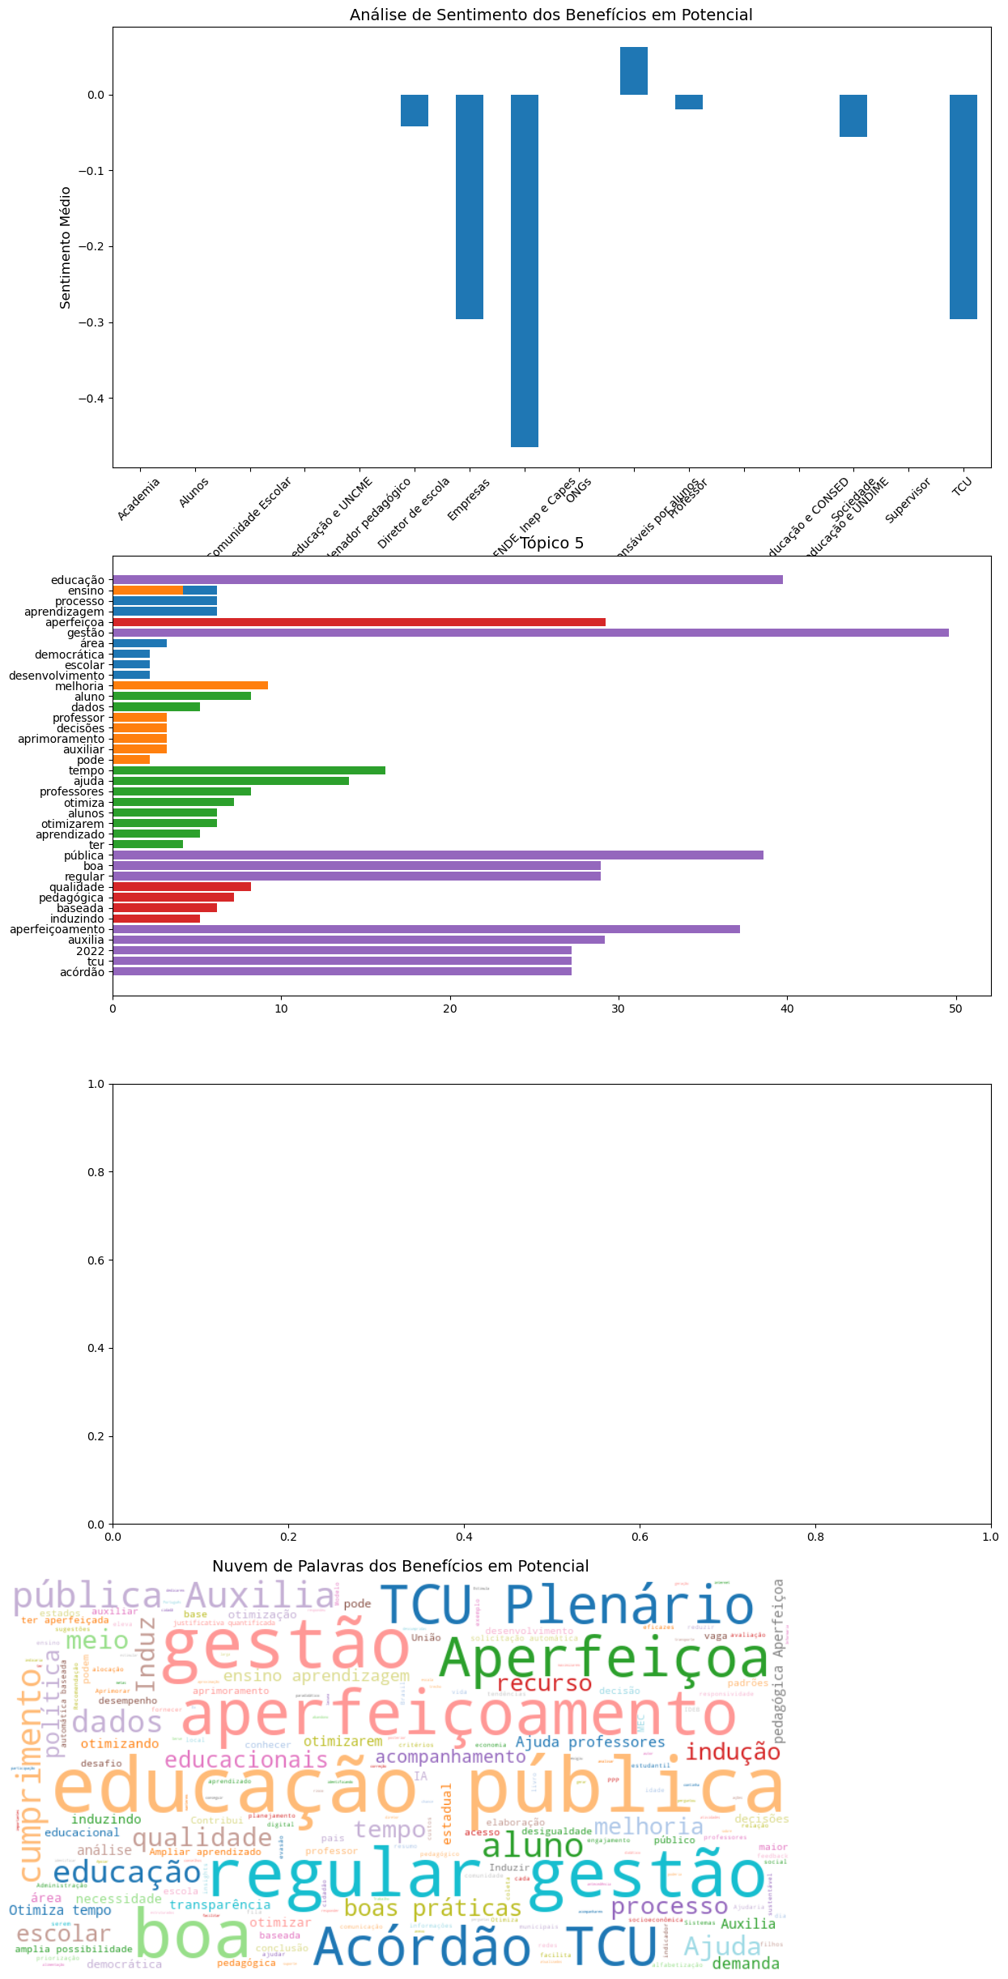
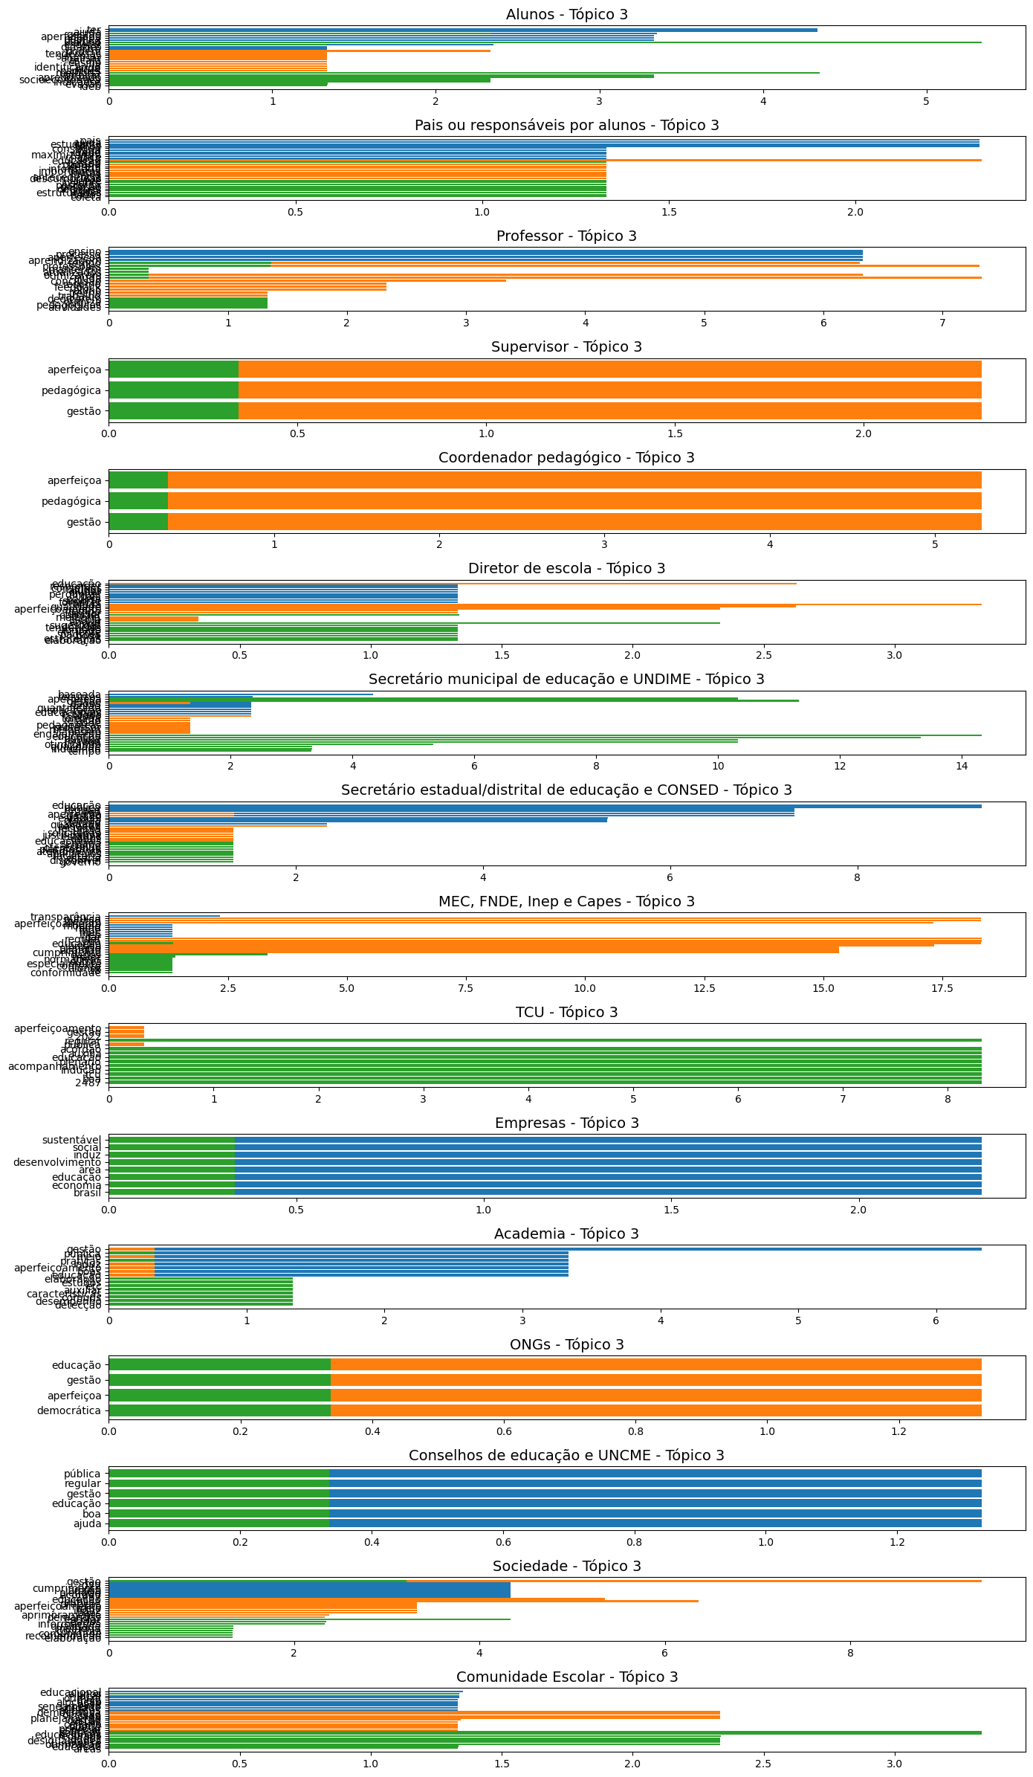
Folha de Análise
Esta planilha incluirá todo o código Python gerado pelo Copilot.

Carregar os dados de aplicacoesPropostas, A1:D139

Pré-visualização
 | Principais beneficiários | Aplicação de Inteligência Artificial (IA) ou Ciência de Dados (CdD) | Benefícios em potencial | Fundamentação
0 | Alunos | Ensino personalizado | Ampliar aprendizado do aluno | Segundo o workshop "Inovação no FNDE com Ciência de Dados e Inteligência Artificial" realizado em 2025.
1 | Alunos | Adaptive learning (aprendizagem adaptativa) | Ampliar aprendizado do aluno | Segundo o workshop "Inovação no FNDE com Ciência de Dados e Inteligência Artificial" realizado em 2025.
2 | Alunos | CdD e IA para otimizar o consumo de serviços educacionais, tornando a experiência de acesso (como matrícula semi-automática, financiamento público adequado), permanência (apoiada por estímulos para manter frequência às aulas e acesso a alimentação escolar, professor com formação adequada, infraestrutura na escola, sala de aula equipada com materiais pedagógicos, transporte escolar, internet para fins educacionais, entre outras entregas de políticas públicas) e aprendizagem (incentivos ao engajamento estudantil e ampla qualidade no processo de ensino-aprendizagem) mais satisfatória para alunos | Ampliar aprendizado do aluno | Elaborado pelo autor com base na análise de conteúdo das sete edições do Seminário sobre Análise de Dados na Administração Pública
3 | Alunos | Prevenção de evasão escolar | Melhoria socioeconômica do aluno Melhoria de indicador de gestão: evasão escolar | Promove a antecipação das medidas cabíveis (como inscrição automática em programas de reforço ou de acompanhamento psicológico) a alunos com alto potencial de evasão, alinhada com o Acórdão 2487/2022-TCU-Plenário, com o workshop "Inovação no FNDE com Ciência de Dados e Inteligência Artificial" realizado em 2025 e com a análise de conteúdo das sete edições do Seminário sobre Análise de Dados na Administração Pública.
4 | Alunos | Prevenção de reprovação | Melhoria socioeconômica do aluno Melhoria de indicador de gestão: IDEB | Promove a antecipação da inscrição automática em programas de reforço, acompanhamento psicológico ou outras medidas cabíveis, a alunos com alto potencial de reprovação, alinhada com o Acórdão 2487/2022-TCU-Plenário, com o workshop "Inovação no FNDE com Ciência de Dados e Inteligência Artificial" realizado em 2025 e com a análise de conteúdo das sete edições do Seminário sobre Análise de Dados na Administração Pública.
... | ... | ... | ... | ...
133 | Comunidade Escolar | Uso de tecnologias de CdD para dectar necessidade de formação dos professores em Inteligência Artificial na Educação (IAED) | Otimiza planejamento e decisão de coordenadores pedagógicos e diretores para indicar professores a serem capacitados em IA e CdD | Elaborado pelo autor com base em COELHO, Márcia Azevedo; ARAÚJO, Cláudia Helena dos Santos. CONSIDERAÇÕES SOBRE A PRODUÇÃO DO CONHECIMENTO EM IAED. Anais CIET:Horizonte, São Carlos-SP, v. 7, n. 1, 2024. Disponível em: https://ciet.ufscar.br/submissao/index.php/ciet/article/view/2640. Acesso em: 16 mar. 2025, combinada com o Acórdão 2487/2022-TCU-Plenário
134 | Comunidade Escolar | CdD e IA de Descoberta Automatizada de Padrões de Desigualdade Educacional: técnicas de Auto Datamining para analisar vastos conjuntos de dados educacionais, socioeconômicos e geográficos, com o objetivo de identificar automaticamente padrões complexos de desigualdade educacional. Ao contrário das análises tradicionais, que exigem a definição prévia de hipóteses, o Auto Datamining permite que o sistema descubra relações e correlações inesperadas nos dados, revelando fatores que contribuem para a desigualdade. Tecnologia é utilizada para automatizar o processo de seleção de modelos de datamining, ajuste de parâmetros e interpretação dos resultados, tornando a análise acessível mesmo para usuários sem expertise técnica. Com base nas descobertas, o sistema gera relatórios e visualizações interativas que auxiliam gestores educacionais e formuladores de políticas na identificação de áreas prioritárias para intervenção | Identificação de desigualdades ocultas: Revela padrões de desigualdade que não seriam evidentes por meio de análises tradicionais, permitindo uma compreensão mais profunda do problema. Personalização de políticas públicas: Facilita a criação de políticas educacionais mais eficazes e direcionadas, com base em evidências concretas. Otimização da alocação de recursos: Ajuda a direcionar recursos para as áreas com maior necessidade, maximizando o impacto dos investimentos em educação. Promoção da equidade: Contribui para reduzir as desigualdades educacionais, garantindo que todos os alunos tenham acesso a oportunidades de aprendizado de qualidade. Democratização da análise de dados: Torna a análise de dados acessível a um público mais amplo, capacitando gestores educacionais e formuladores de políticas a tomar decisões informadas | Elaborado pelo autor com base em HUTTER, Frank; KOTTHOFF, Lars; VANSCHOREN, Joaquin. Automated Machine Learning: Methods, Systems, Challenges. [S. l.]: Springer, 2019. Disponível em: https://link.springer.com/book/10.1007/978-3-030-05318-5. Acesso em: 16 de mar. 2025, combinada com o Acórdão 2487/2022-TCU-Plenário
135 | Comunidade Escolar | Sistema de Gestão Inteligente de Demandas Educacionais com Agentes de IA Educacionais que coletam demandas da comunidade escolar, classificam qual(is) atores possuem competência para respondê-la (escola, município, estado, distrito federal ou união), encaminham-na, comunicam status de andamento dela(envolvendo a rede de controle, se preciso), monitoram-na e lembram alunos de acompanhá-la até a marcarem como concluída. | Otimização da responsividade da gestão pública educacional | Elaborado pelo autor com base na meta 19 do Plano Nacional de Educação - PNE - (Lei n° 13.005/201), qual seja, Assegurar condições, no prazo de 2 (dois) anos, para a efetivação da gestão democrática da educação, associada a critérios técnicos de mérito e desempenho e à consulta pública à comunidade escolar, no âmbito das escolas públicas, prevendo recursos e apoio técnico da União para tanto, combinada com o Acórdão 2487/2022-TCU-Plenário
136 | Comunidade Escolar | Tecnologia que prescreve decisões com base em CdD e técnicas, por exemplo, como análise multicritério que combina dados de gestão e territoriais | Otimiza alocação de recurso públicos, por meio da recomendação, por exemplo, do melhor local para construir nova unidade educacional com base em IDEB, IDH, matrícula de alunos, fila de espera, PIB, seneamento básico, endereço, e outras | Elaborado pelo autor com base no Acórdão 2487/2022-TCU-Plenário, combinado com experiência do autor em participar de projeto internacional de Geotecnologias com aplicação de protótipo para indicar superfícies de atração para otimizar o local de construção de creches
137 | Comunidade Escolar | Usar interfaces com linguagem simples e, quando aplicável, Explainable AI (XAI), área de pesquisa em inteligência artificial (IA) que visa tornar os sistemas de IA mais transparentes e compreensíveis | Favorecerá a adoção por usuários sem conhecimento na área | Elaborado pelo autor com base em VAN LEERSUM, Catharina M.; MAATHUIS, Clara. Human centred explainable AI decision-making in healthcare. Journal of Responsible Technology, [S.l.], v. 23, p. 100108, 2025. DOI: 10.1016/j.jrt.2025.100108. Disponível em: https://doi.org/10.1016/j.jrt.2025.100108. Acesso em: 16 mar. 2025

Resumo das palavras mais frequentes na coluna 'Benefícios em potencial' para cada tipo de 'Principais beneficiários'

Pré-visualização
 | word_counts
Principais beneficiários
Academia | <dict>
Alunos | <dict>
Comunidade Escolar | <dict>
Conselhos de educação e UNCME | <dict>
Coordenador pedagógico | <dict>
... | ...
Secretário estadual/distrital de educação e CONSED | <dict>
Secretário municipal de educação e UNDIME | <dict>
Sociedade | <dict>
Supervisor | <dict>
TCU | <dict>

Visualizar palavras mais frequentes em gráficos de barras



Gerar gráficos únicos para visualizar o resumo dos 'Benefícios em potencial' por 'Principais beneficiários'

Análise qualitativa dos dados de 'Benefícios em potencial' para cada 'Principais beneficiários'

Análise de tópicos para cada 'Principais beneficiários'

